Tabelle1
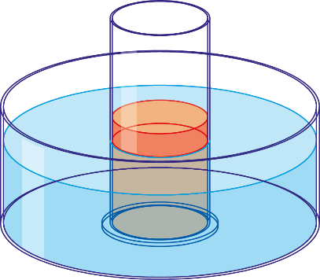
Name: |  |  | Klasse: | Datum: | 2021-01-25

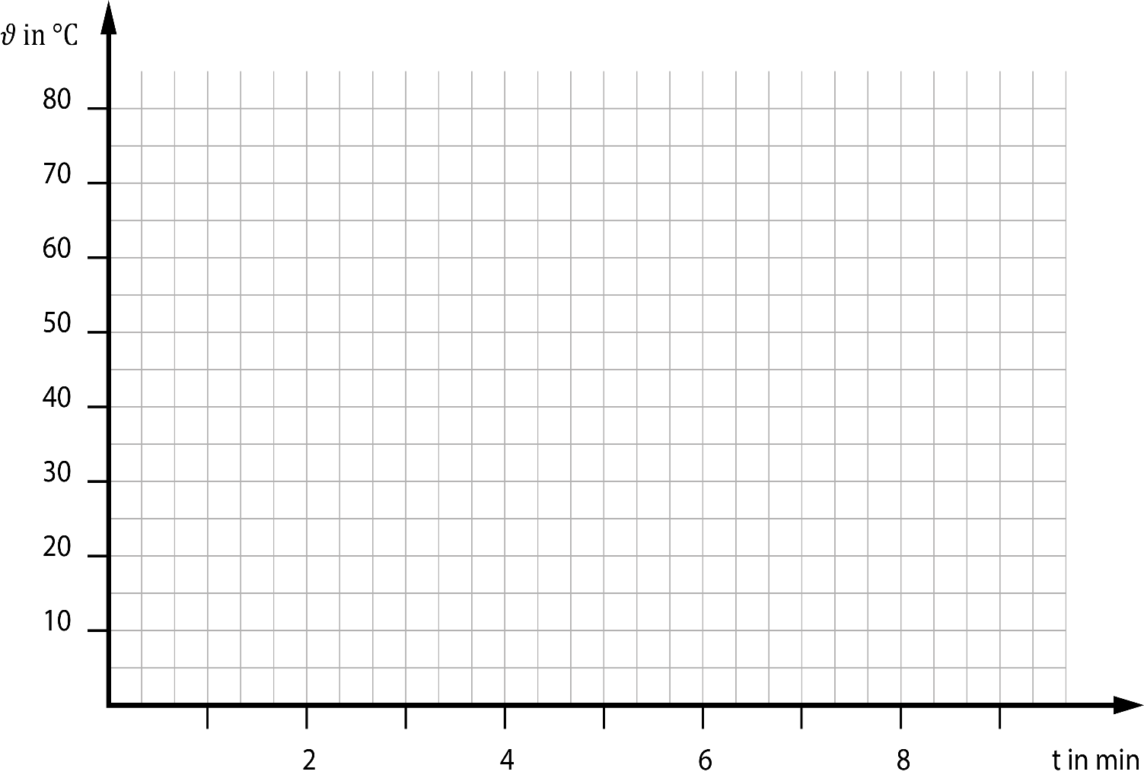
 | 𝜗1 in °C | 𝜗2 in °C
0
1
2
3
4
5
6
7
8
9
t in min | 𝜗1 in °C | 𝜗2 in °C
0
1
2
3
4
5
6
7
8
9

1. Trage deinen Namen und deine Klasse ein.
2. Stelle die Bildgröße so ein, dass du alles siehst.
3. Übertrage deine Messwerte in die Wertetabelle.
4. Drucke dein Blatt aus.

